2021_07_data
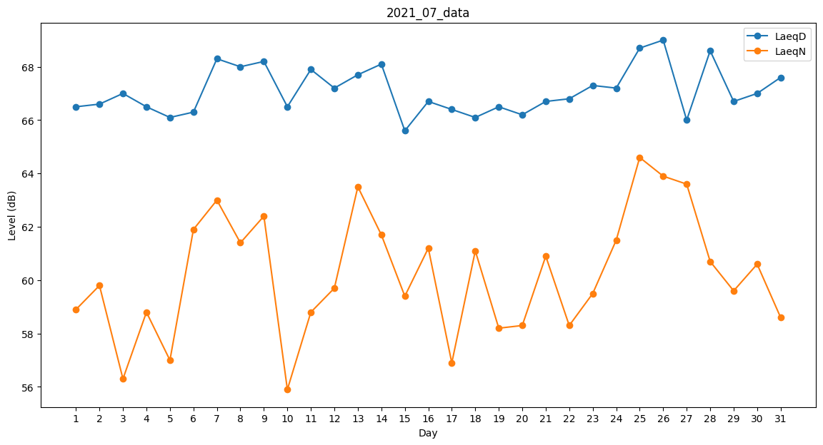
Day | LaeqD | LaeqN
1 | 66.5 | 58.9
2 | 66.6 | 59.8
3 | 67 | 56.3
4 | 66.5 | 58.8
5 | 66.1 | 57
6 | 66.3 | 61.9
7 | 68.3 | 63
8 | 68 | 61.4
9 | 68.2 | 62.4
10 | 66.5 | 55.9
11 | 67.9 | 58.8
12 | 67.2 | 59.7
13 | 67.7 | 63.5
14 | 68.1 | 61.7
15 | 65.6 | 59.4
16 | 66.7 | 61.2
17 | 66.4 | 56.9
18 | 66.1 | 61.1
19 | 66.5 | 58.2
20 | 66.2 | 58.3
21 | 66.7 | 60.9
22 | 66.8 | 58.3
23 | 67.3 | 59.5
24 | 67.2 | 61.5
25 | 68.7 | 64.6
26 | 69 | 63.9
27 | 66 | 63.6
28 | 68.6 | 60.7
29 | 66.7 | 59.6
30 | 67 | 60.6
31 | 67.6 | 58.6

